1.1.4
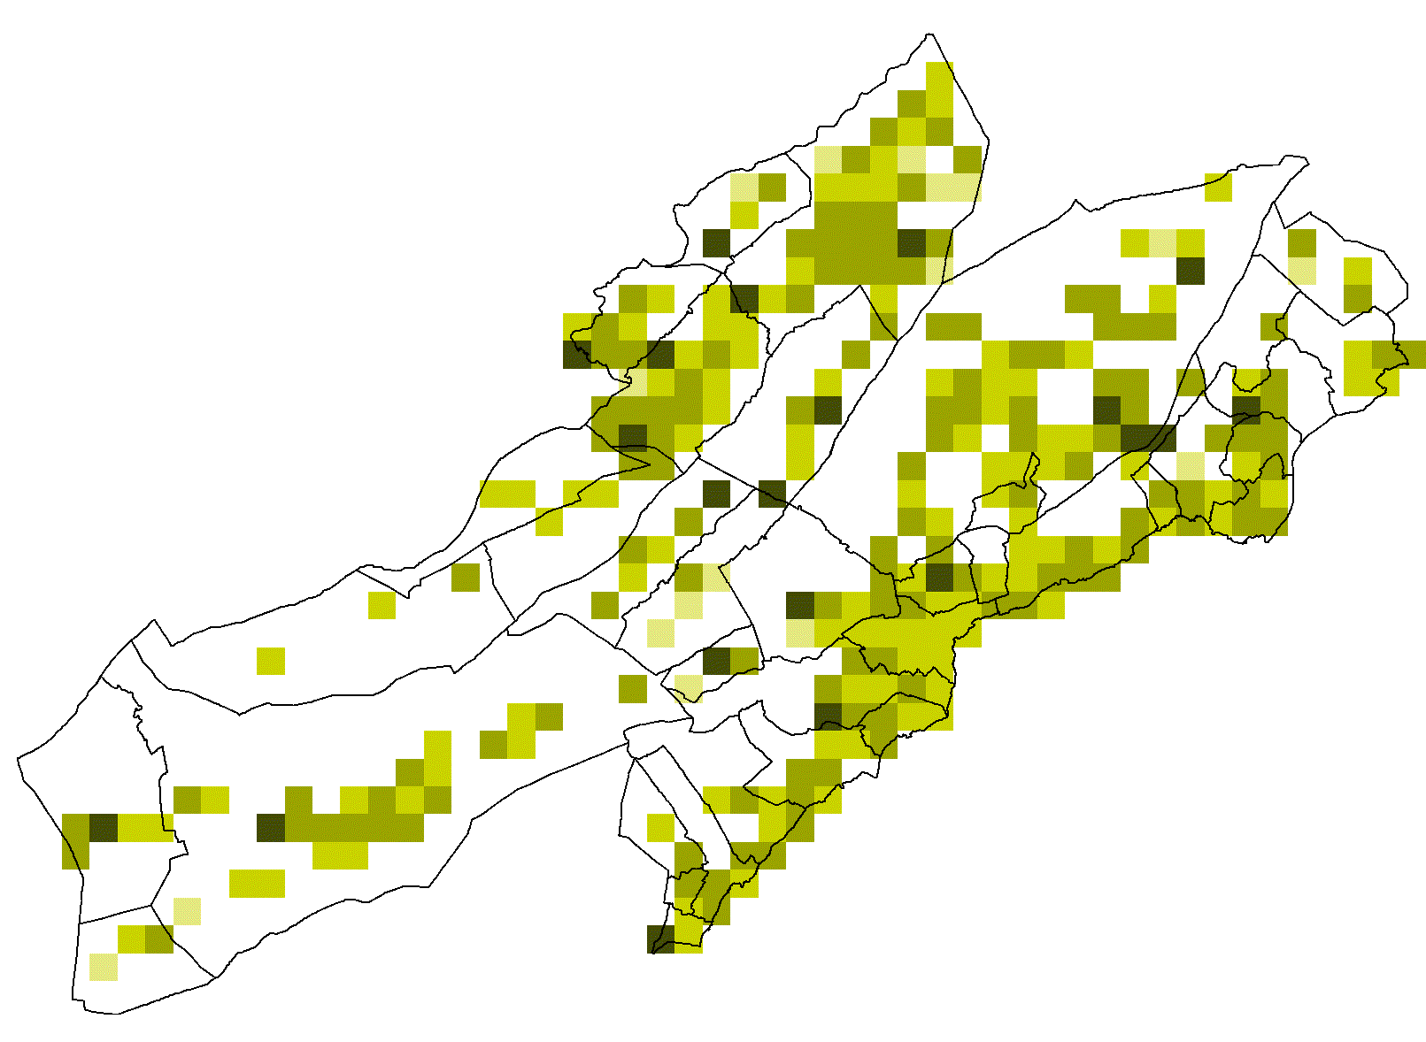
1.1.4. Population résidante, par commune

Afficher les lignes/colonnes cachées pour voir plus d'années
 | 1950 | 1970 | 1990 | 2000 | 2018 | 2019 | 2020 | 2021 | 2022
Total canton | 127856 | 168238 | 160322 | 166476 | 176720 | 176328 | 175757 | 175967 | 176245
Boudry | 2266 | 3904 | 4868 | 5123 | 6159 | 6228 | 6202 | 6187 | 6255
Cornaux | 397 | 1119 | 1588 | 1491 | 1563 | 1556 | 1587 | 1599 | 1635
Cortaillod | 1573 | 3016 | 4104 | 4369 | 4731 | 4747 | 4696 | 4703 | 4706
Cressier | 891 | 1453 | 1690 | 1915 | 1886 | 1897 | 1893 | 1887 | 1888
Enges | 150 | 155 | 278 | 293 | 272 | 266 | 266 | 264 | 270
Hauterive | 756 | 2243 | 2380 | 2621 | 2623 | 2647 | 2636 | 2628 | 2692
La Grande Béroche | 4142 | 5570 | 7743 | 8287 | 8860 | 8790 | 8820 | 8944 | 9029
La Tène | 1055 | 2728 | 4118 | 4202 | 5012 | 5090 | 5179 | 5297 | 5357
Le Landeron | 1769 | 2753 | 3934 | 4218 | 4645 | 4604 | 4642 | 4675 | 4677
Lignières | 513 | 504 | 691 | 899 | 967 | 980 | 980 | 969 | 1006
Milvignes | 3670 | 6977 | 7757 | 8195 | 8985 | 9004 | 9062 | 9179 | 9218
Neuchâtel | 34059 | 47295 | 40452 | 41601 | 44432 | 44469 | 44411 | 44398 | 44416
Rochefort | 739 | 664 | 979 | 1092 | 1239 | 1243 | 1290 | 1311 | 1312
Saint-Blaise | 1865 | 2531 | 2946 | 3099 | 3211 | 3262 | 3257 | 3272 | 3278
Région Littoral | 53845 | 80912 | 83528 | 87405 | 94585 | 94783 | 94921 | 95313 | 95739
Brot-Plamboz | 276 | 283 | 246 | 262 | 270 | 284 | 289 | 283 | 282
La Brévine | 1020 | 814 | 631 | 664 | 630 | 622 | 624 | 614 | 606
La Chaux-de-Fonds | 33358 | 42701 | 36541 | 37219 | 37941 | 37472 | 36899 | 36699 | 36478
La Chaux-du-Milieu | 460 | 348 | 426 | 416 | 492 | 495 | 514 | 513 | 488
La Sagne | 1049 | 990 | 892 | 943 | 1016 | 1037 | 1060 | 1058 | 1065
Le Cerneux-Péquignot | 413 | 371 | 317 | 328 | 311 | 312 | 313 | 316 | 325
Le Locle | 13391 | 15897 | 12200 | 11575 | 11257 | 11125 | 10877 | 10731 | 10740
Les Planchettes | 289 | 192 | 223 | 230 | 209 | 212 | 210 | 214 | 213
Les Ponts-de-Martel | 1516 | 1339 | 1184 | 1268 | 1247 | 1222 | 1229 | 1240 | 1239
Région Montagnes | 51772 | 62935 | 52660 | 52905 | 53373 | 52781 | 52015 | 51668 | 51436
Val-de-Ruz | 8203 | 10178 | 12153 | 13981 | 16990 | 17009 | 17146 | 17368 | 17395
Région Val-de-Ruz | 8203 | 10178 | 12153 | 13981 | 16990 | 17009 | 17146 | 17368 | 17395
La Côte-aux-Fées | 646 | 532 | 510 | 508 | 442 | 445 | 457 | 481 | 490
Les Verrières | 1147 | 943 | 726 | 707 | 668 | 644 | 643 | 638 | 654
Val-de-Travers | 12243 | 12738 | 10745 | 10970 | 10662 | 10666 | 10575 | 10499 | 10531
Région Val-de-Travers | 14036 | 14213 | 11981 | 12185 | 11772 | 11755 | 11675 | 11618 | 11675

Source : Service de statistique, recensement cantonal de la population

